ต.ค.68
สถิติการแจ้งความคืบหน้าของการดำเนินคดีผู้เสียหาย
สถานีตำรวจภูธรบ้านโสร่งประจำปีงบประมาณ พ.ศ. 2569
สถิติการแจ้งความคืบหน้าของการดำเนินคดีผู้เสียหาย | จำนวนสถิติการแจ้งความคืบหน้าของการดำเนินคดีผู้เสียหาย
 | Oct-68 | Nov-68 | Dec-68 | Jan-69 | Feb-69 | Mar-69 | Apr-69 | May-69 | Jun-69
ครั้งที่ 1 เมื่อครบกำหนด 30 วันนับตั้งแต่วันรับคำร้องทุกข์ | 2
ครั้งที่ 2 เมื่อครบกำหนด 60 วันนับแต่วันที่แจ้งครั้งแรก | 1
ครั้งที่ 3 เมื่อสรุปสำนวนการสอบสวนส่งให้พนักงานอัยการ | 0
รวม | 3

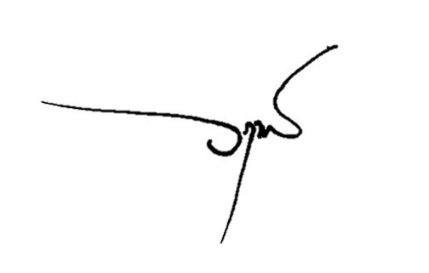
 |  |  | ตรวจแล้วถูกต้อง
 |  | พ.ต.อ.

 |  |  | (วฤทธิ์ เจ๊ะโด)
 |  |  | ผกก.สภ.บ้านโสร่ง

